Karte
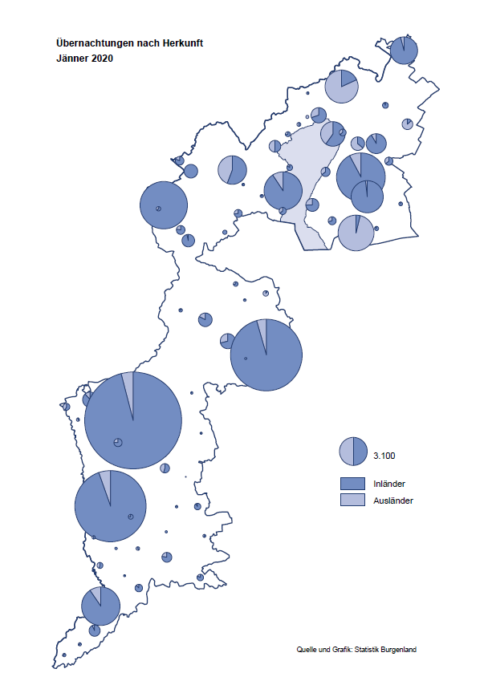

Bgld
Ankünfte nach Unterkunftsart |  |  |  |  |  |  |  | Übernachtungen nach Unterkunftsart |  |  |  |  |  |  |  | Daten für Grafik 2:
Jänner 2020 |  |  |  |  |  |  |  | Jänner 2020 |  |  |  |  |  |  |  |  | Monat | 2020 | 2019 | Ø 2009-2019 | 2019 | 2018 | 2017 | 2016 | 2015 | 2014 | 2013 | 2012 | 2011 | 2010 | 2009

Unterkunftsart | Ankünfte |  |  |  |  |  |  | Unterkunftsart | Übernachtungen |  |  |  |  |  |  |  |  | 145,345 | 3,144,232 | 2,972,916 | 3,144,232 | 3,050,564 | 3,092,657 | 3,084,025 | 2,914,691 | 2,912,637 | 2,853,243 | 2,938,655 | 2,933,357 | 2,911,034 | 2,866,984
 | Inländer |  | Ausländer |  | insgesamt |  |  |  | Inländer |  | Ausländer |  | insgesamt
 | 2019 | 2020 | 2019 | 2020 | 2019 | 2020 | % |  | 2019 | 2020 | 2019 | 2020 | 2019 | 2020 | % | Jänner | 1 | 145,345 | 142,561 | 136,069 | 142,561 | 145,246 | 145,386 | 144,674 | 134,038 | 133,981 | 132,179 | 136,230 | 128,519 | 131,684 | 122,258
 |  |  |  |  |  |  |  |  |  |  |  |  |  |  |  | Feber | 2 |  | 140,588 | 136,576 | 140,588 | 142,295 | 142,728 | 145,581 | 135,782 | 142,631 | 131,305 | 135,387 | 132,050 | 130,518 | 123,475
Burgenland | 42,356 | 42,973 | 7,412 | 8,189 | 49,768 | 51,162 | 2.8% | Burgenland | 122,775 | 124,760 | 19,786 | 20,585 | 142,561 | 145,345 | 2.0% | März | 3 |  | 163,253 | 154,900 | 163,253 | 168,732 | 155,317 | 173,021 | 148,988 | 147,200 | 164,265 | 148,907 | 139,865 | 155,416 | 138,932
Gewerbl. Beherbergungsbetrieb | 37,735 | 38,083 | 6,736 | 7,035 | 44,471 | 45,118 | 1.5% | Gewerbl. Beherbergungsbetrieb | 82,482 | 83,932 | 17,482 | 17,580 | 99,964 | 101,512 | 1.5% | April | 4 |  | 244,826 | 211,740 | 244,826 | 224,025 | 232,034 | 202,440 | 201,029 | 212,756 | 185,187 | 215,698 | 211,430 | 193,387 | 206,323
5/4-Stern | 32,737 | 31,801 | 4,986 | 5,445 | 37,723 | 37,246 | -1.3% | 5/4-Stern | 72,759 | 71,130 | 14,047 | 14,189 | 86,806 | 85,319 | -1.7% | Mai | 5 |  | 283,418 | 289,160 | 283,418 | 306,488 | 278,950 | 328,809 | 292,559 | 285,056 | 297,188 | 278,023 | 257,616 | 283,574 | 289,084
3-Stern | 4,522 | 5,112 | 1,578 | 1,457 | 6,100 | 6,569 | 7.7% | 3-Stern | 8,605 | 10,428 | 2,956 | 3,129 | 11,561 | 13,557 | 17.3% | Juni | 6 |  | 353,757 | 311,846 | 353,757 | 312,160 | 347,452 | 298,750 | 304,686 | 319,646 | 276,693 | 292,628 | 343,074 | 294,830 | 286,635
2/1-Stern | 476 | 1,170 | 172 | 133 | 648 | 1,303 | 101.1% | 2/1-Stern | 1,118 | 2,374 | 479 | 262 | 1,597 | 2,636 | 65.1% | Juli | 7 |  | 430,134 | 420,827 | 430,134 | 431,967 | 436,808 | 437,717 | 417,086 | 403,168 | 408,674 | 409,575 | 413,893 | 419,841 | 420,238
Privatquartier nicht auf Bauernhof | 612 | 649 | 278 | 380 | 890 | 1,029 | 15.6% | Privatquartier nicht auf Bauernhof | 1,239 | 1,204 | 847 | 791 | 2,086 | 1,995 | -4.4% | Aug | 8 |  | 513,292 | 504,983 | 513,292 | 486,508 | 503,565 | 510,434 | 483,048 | 494,104 | 488,499 | 519,743 | 517,405 | 525,560 | 512,657
Privatquartier auf Bauernhof | 77 | 210 | 3 | 40 | 80 | 250 |  | Privatquartier auf Bauernhof | 147 | 341 | 13 | 95 | 160 | 436 |  | Sept | 9 |  | 301,838 | 285,692 | 301,838 | 294,404 | 306,558 | 299,008 | 282,739 | 260,716 | 264,879 | 291,135 | 281,631 | 278,944 | 280,762
Campingplatz | 0 | 22 | 0 | 4 | 0 | 26 |  | Campingplatz | 0 | 39 | 0 | 6 | 0 | 45 |  | Okt | 10 |  | 225,667 | 212,345 | 225,667 | 217,367 | 218,450 | 217,470 | 203,272 | 206,019 | 203,858 | 211,959 | 211,883 | 214,636 | 205,217
Kurheim der Sozialvers.träger | 471 | 493 | 1 | 2 | 472 | 495 | 4.9% | Kurheim der Sozialvers.träger | 9,596 | 10,264 | 26 | 31 | 9,622 | 10,295 | 7.0% | Nov | 11 |  | 193,867 | 174,715 | 193,867 | 183,958 | 181,241 | 179,370 | 171,475 | 171,477 | 179,421 | 179,009 | 165,174 | 163,604 | 153,273
Private und öffentliche Kurheime | 1,902 | 1,974 | 16 | 12 | 1,918 | 1,986 | 3.5% | Private und öffentliche Kurheime | 25,866 | 25,554 | 188 | 79 | 26,054 | 25,633 | -1.6% | Dez | 12 |  | 151,031 | 134,062 | 151,031 | 137,414 | 144,168 | 146,751 | 139,989 | 135,883 | 121,095 | 120,361 | 130,817 | 119,040 | 128,130
Jugendherberge | 265 | 274 | 22 | 3 | 287 | 277 | -3.5% | Jugendherberge | 454 | 393 | 24 | 6 | 478 | 399 | -16.5%
Ferienwohnung, Ferienhaus | 1,140 | 1,137 | 317 | 674 | 1,457 | 1,811 | 24.3% | Ferienwohnung, Ferienhaus | 2,688 | 2,737 | 1,109 | 1,778 | 3,797 | 4,515 | 18.9% | Überschrift1: | Übernachtungen im Burgenland 2015
Sonstige Unterkunft | 154 | 131 | 39 | 39 | 193 | 170 | -11.9% | Sonstige Unterkunft | 303 | 296 | 97 | 219 | 400 | 515 | 28.8% | Überschrift2: | im Vergleich zu 2015 und Ø 2005-2015

Übernachtungen im Jänner nach Unterkunftsarten
Übernachtungen nach Monaten
 | Ø 2009-2019 | 2019 | 2020
Jänner | 136,069 | 142,561 | 145,345
Feber | 136,576 | 140,588
März | 154,900 | 163,253
April | 211,740 | 244,826
Mai | 289,160 | 283,418
Juni | 311,846 | 353,757
Juli | 420,827 | 430,134
Aug | 504,983 | 513,292
Sept | 285,692 | 301,838
Okt | 212,345 | 225,667
Nov | 174,715 | 193,867
Dez | 134,062 | 151,031
 |  |  |  |  |  |  |  |  |  |  |  |  |  |  |  | Daten für Grafik 1:
 |  |  |  |  |  |  |  |  |  |  |  |  |  |  |  |  | 2020 | 2019
 |  |  |  |  |  |  |  |  |  |  |  |  |  |  |  | 5/4-Stern | 85,319 | 86,806
 |  |  |  |  |  |  |  |  |  |  |  |  |  |  |  | 3-Stern | 13,557 | 11,561
 |  |  |  |  |  |  |  |  |  |  |  |  |  |  |  | 2/1-Stern | 2,636 | 1,597
 |  |  |  |  |  |  |  |  |  |  |  |  |  |  |  | Privatquartier | 2,431 | 2,246
 |  |  |  |  |  |  |  |  |  |  |  |  |  |  |  | Campingplatz | 45 | 0
 |  |  |  |  |  |  |  |  |  |  |  |  |  |  |  | Kurheim, Erhol. | 35,928 | 35,676
 |  |  |  |  |  |  |  |  |  |  |  |  |  |  |  | Sonst. Unterk. | 5,429 | 4,675

 |  |  |  |  |  |  |  |  |  |  |  |  |  |  |  | Kontrolle | 145,345 | 142,561

6 |  |  |  |  |  |  |  |  | 7

Übernachtungen im Burgenland im November |  |  |  |  |  |  |  |  | Übernachtungen im Burgenland 2011
nach Unterkunftsarten |  |  |  |  |  |  |  |  | im Vergleich zu 2010 und Ø 2000-2010

Gemeinde20
Die 20 Gemeinden mit den meisten Übernachtungen
Jänner 2020

Gemeinde | Ankünfte |  |  | Übernachtungen
 | 2019 | 2020 | % | 2019 | 2020 | %

Bad Tatzmannsdorf | 7,941 | 8,166 | 2.8% | 36,410 | 37,203 | 2.2%
Lutzmannsburg | 9,499 | 9,171 | -3.5% | 20,836 | 20,240 | -2.9%
Stegersbach | 8,505 | 8,184 | -3.8% | 21,061 | 20,128 | -4.4%
Frauenkirchen | 5,130 | 5,244 | 2.2% | 9,081 | 9,342 | 2.9%
Bad Sauerbrunn | 1,155 | 959 | -17.0% | 9,859 | 8,920 | -9.5%
Jennersdorf | 2,525 | 2,963 | 17.3% | 4,746 | 5,826 | 22.8%
Rust | 951 | 1,309 | 37.6% | 4,763 | 5,681 | 19.3%
Pamhagen | 1,497 | 994 | -33.6% | 6,159 | 5,089 | -17.4%
Parndorf | 2,147 | 2,966 | 38.1% | 3,145 | 4,306 | 36.9%
Sankt Andrä am Zicksee | 317 | 324 | 2.2% | 4,228 | 4,124 | -2.5%
Eisenstadt | 1,608 | 1,777 | 10.5% | 2,801 | 3,184 | 13.7%
Kittsee | 198 | 192 | -3.0% | 2,997 | 2,975 | -0.7%
Neusiedl am See | 1,345 | 1,168 | -13.2% | 2,847 | 2,391 | -16.0%
Mönchhof | 64 | 263 |  | 234 | 1,570
Jois | 283 | 441 | 55.8% | 673 | 925 | 37.4%
Oberpullendorf | 301 | 437 | 45.2% | 553 | 913 | 65.1%
Pinkafeld | 619 | 613 | -1.0% | 982 | 912 | -7.1%
Steinbrunn | 139 | 209 | 50.4% | 322 | 739 | 129.5%
Neutal | 431 | 399 | -7.4% | 728 | 732 | 0.5%
Gols | 369 | 592 | 60.4% | 490 | 723 | 47.6%

Die 10 Gemeinden mit den meisten Übernachtungen im Jänner
 |  |  |  |  |  |  |  | Daten für Grafik: | 2019 | 2020 | 2019 | 2020
 |  |  |  |  |  |  | 1 | Bad Tatzmannsdorf | 36,410 | 37,203 | 163.5 | 151.9
 |  |  |  |  |  |  | 2 | Lutzmannsburg | 20,836 | 20,240 | 93.5 | 82.7
 |  |  |  |  |  |  | 3 | Stegersbach | 21,061 | 20,128 | 94.6 | 82.2
 |  |  |  |  |  |  | 4 | Frauenkirchen | 9,081 | 9,342 | 40.8 | 38.2
 |  |  |  |  |  |  | 5 | Bad Sauerbrunn | 9,859 | 8,920 | 44.3 | 36.4
 |  |  |  |  |  |  | 6 | Jennersdorf | 4,746 | 5,826 | 21.3 | 23.8
 |  |  |  |  |  |  | 7 | Rust | 4,763 | 5,681 | 21.4 | 23.2
 |  |  |  |  |  |  | 8 | Pamhagen | 6,159 | 5,089 | 27.7 | 20.8
 |  |  |  |  |  |  | 9 | Parndorf | 3,145 | 4,306 | 14.1 | 17.6
 |  |  |  |  |  |  | 10 | Sankt Andrä am Zicksee | 4,228 | 4,124 | 19.0 | 16.8
 |  |  |  |  |  |  |  | restliche Gemeinden | 22,273 | 24,486 | 100.0 | 100.0

 |  |  |  |  |  |  |  | Insgesamt | 142,561 | 145,345

16

